エラー時の挙動・表示について
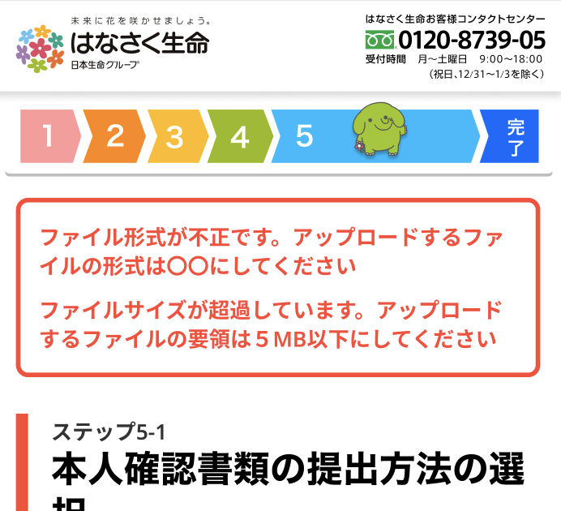
サーバ側でAPIを呼び出した場合の挙動について

大項目 |  | 中項目 |  |  | 小項目 |  |  |  | フロント表示 | 表示の挙動 | 表示文言
内容 （対応方法） | HTTPステータス | 内容 | エラー種別 errorType | レベル level ※返却必要なしか | 内容 | エラーコード errors > [n] > errorCode | メッセージ errors > [n} > message | 対象 errors > [n] > target
リクエスト成功 | 200 | - | - | - | - | - |  | - | - | - | -
入力値エラー （入力値を修正して再リクエスト） | 400 | パラメータチェックエラー | 400001 | INFO | 未入力 | E400001001 | Empty | 対象パラメータ | エラー ポップアップ (イメージは【参照：イメージ】を見てください) | 画面に留まり、 エラーポップアップ (共通ポップアップ)に 表示を行う | 基本的にAPIからの返値のメッセージを表示 ※特定のエラーはフロントで指定したメッセージを使用 【シート：フロントエラーメッセージ独自設定]】
 |  |  |  |  | 型エラー | E400001002 | Invalid type | 対象パラメータ
 |  |  |  |  | 桁数エラー | E400001003 | Invalid length | 対象パラメータ
 |  |  |  |  | 不正な形式 | E400001004 | Invalid format | 対象パラメータ
 |  |  |  |  | 過去のパスワード使用 | E400001005 | Old password used | 対象パラメータ
 |  |  |  |  | 不正な値 | E400001006 | Invalid value | 対象パラメータ
 |  | 販売条件チェックエラー | 400002 | INFO | - | 販売条件チェックエラー.エラーコード |  | 対象商品
 |  | 複数同時通算チェックエラー | 400003 | INFO | 特定疾病通算超過 | E400003001 |  | - |  |  | 「特定疾病一時給付金（主契約・特約）の初回給付金額」と「がん一時給付金額（特約）」の合計が200万円以下となるようお申込み内容を変更ください。
 |  |  |  |  | 抗がん剤・ホルモン剤通算超過 | E400003002 |  | - |  |  | 「抗がん剤・ホルモン剤治療給付金（特約）」の合計が20万円以下となるようお申込み内容を変更ください。
 |  |  |  |  | 付加数超過 | E400003003 |  | - |  |  | 「先進医療特約」は１被保険者につき１件のみ付加可能です。いずれか１つの商品に付加するようお申込み内容を変更ください。
認証エラー （認証情報を修正して再リクエスト） | 401 | 認証ハッシュチェックエラー | 401001 | INFO | - | - |  | - | 認証エラー画面 (イメージは【参照：イメージ】を見てください) | 認証エラー画面に遷移 | ・Web申込み専用ページ仮登録画面の場合 有効期限が切れています 計算機画面からもう一度やり直しをお願い致します。 [試算からやり直す] [トップに戻る]ボタン ・上記以外 有効期限が切れています 再度Web申込み専用ページから操作を行ってください。 [Web申込み専用ページ] [トップに戻る]ボタン
 |  | ログイン試行上限超過 （アカウントロック） | 401002 | INFO | - | - |  |  |  |  | アカウントをロックしました ログイン試行回数が上限を超えたため、アカウントがロックされました。 Web申込み専用ページログイン画面の「パスワードを忘れた方はこちら」から、パスワードを再発行してロック解除を行ってください。 [Web申込み専用ページへ] ボタン
 |  | 入力情報誤り | 401003 | INFO |  |  |  |  | エラー ポップアップ (イメージは【参照：イメージ】を見てください) | 画面に留まり、 エラーポップアップ (共通ポップアップ)に 表示を行う | ログインに失敗しました。入力されたメールアドレスとパスワードをもう一度ご確認ください。
 |  | 本登録済みのアカウント | 401004 | INFO
Not Found | 404 | Not Found | 404001 | INFO
流量制限エラー （一定時間後に再リクエスト。エラーページ表示） | 408 | 流量制限エラー | 408001 | INFO | - | - |  | - | システムエラー画面 (イメージは【参照：イメージ】を見てください) | エラー画面に遷移 | システムエラーが発生しました 大変申し訳ございません。システムエラーのため、操作をやり直してください。 アカウント作成後のお申込み手続き中の内容はWeb申込み専用ページから再開できます。 再度お試しいただいても解決できない場合はコールセンターまでお問い合わせください。 [試算からやり直す] [Web申込み専用ページへ] ボタン
 |  | 基幹系タイムアウト | 408002 | INFO
 |  | AURA系タイムアウト | 408003 | INFO
楽観ロックエラー （データリフレッシュ後、再リクエスト） | 409 | 楽観ロックエラー | 409001 | INFO | - | - |  | -
予期せぬエラー （エラーページ表示。対象を調査） | 500 | システムエラー | 500001 | ERROR | - | - |  | -
 |  | 基幹系エラー | 500002 | ERROR | - | 基幹系エラー.エラーコード | 基幹系エラー.エラーメッセージ | -
 |  | AURA系エラー | 500003 | ERROR
 |  | 基幹系ネットワークエラー | 500004 | ERROR
 |  | AURA系ネットワークエラー | 500005 | ERROR
 |  | データメンテナンスバッチエラー | 500006 | ERROR | - | - |  | -
ホワイトリスト以外からのアクセス （エラーページ表示） | 502 | - | 502001 | ERROR | - | - |  | - | (フロント制御不要の内容)
サービス時間外のアクセス （メンテナンス画面を表示） | 503 | - | 503001 | ERROR | - | - |  | - | システムメンテナンス画面 (イメージは【参照：イメージ】を見てください) | システムメンテナンス画面 | ただいまの時間 (午前2:00-午前5:00) メンテナンス中です お申込み途中のお客様は、メンテナンス時間終了後にWeb申込み専用ページから再開することができます。 恐れ入りますが、しばらくお待ちください。 [トップに戻る]ボタン

フロントサーバーのエラーは、画面上部に赤文字で表示 （フロントセッション情報が異常の場合は続行不可能なため、システムエラー画面に遷移させる）

フロントエラーメッセージ独自設定
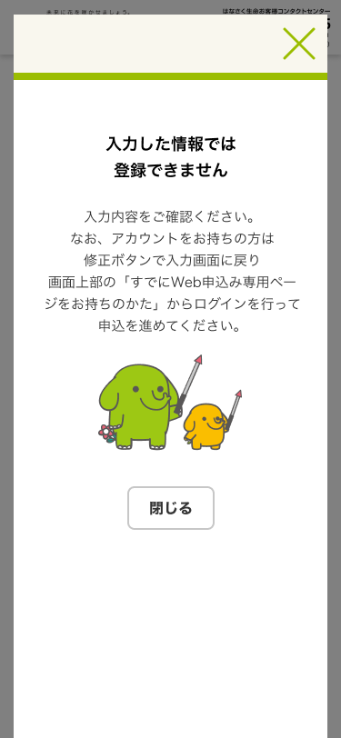
APIからの400系のエラーは基本的にAPIからの返値のメッセージを表示するが 特定のエラーの場合はフロントで指定したメッセージを使用する

No | 画面名 | エラー状況 | API名 | APIからのエラーコード | メッセージ内容
1 | 個人情報確認画面 | 登録の重複チェック時に重複している場合はエラーを返す その際に、このメールアドレスは登録済みである、 という情報を伝えない必要がある。 | アカウント発行可否チェックAPI | 未定状態 | 入力した情報では 登録できません 入力内容をご確認ください。 なお、アカウントをお持ちの方は 修正ボタンで入力画面に戻り 画面上部の「すでにWeb申込み専用ページをお持ちのかた」からログインを行って申込を進めてください。

1

回復済み_Sheet1
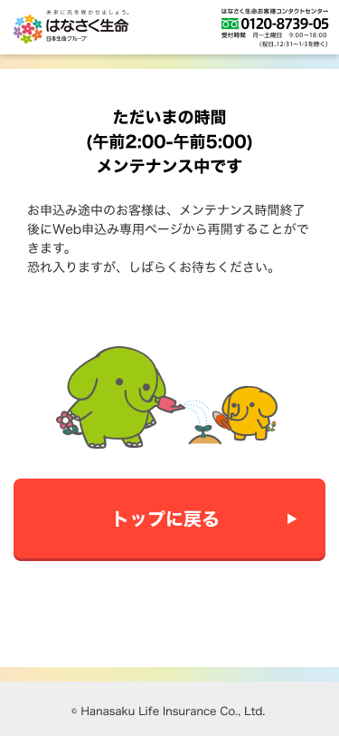
エラーポップアップ | 認証エラー画面
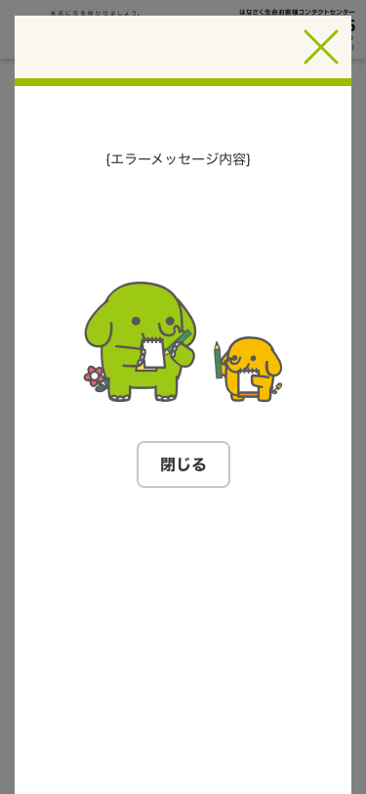
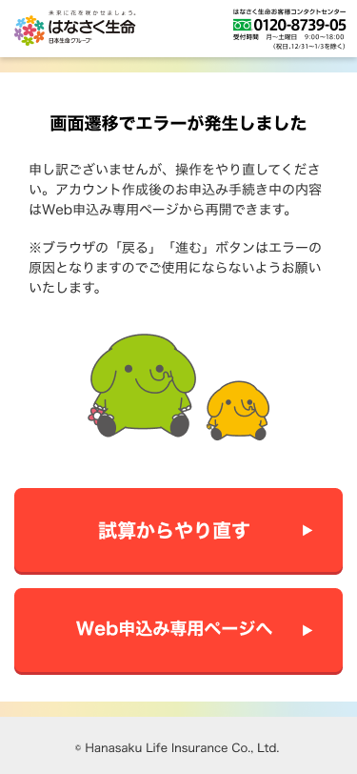

認証エラー画面
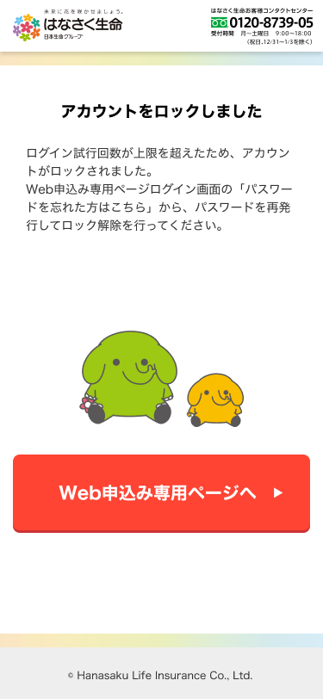

認証エラー画面 | 認証エラー画面
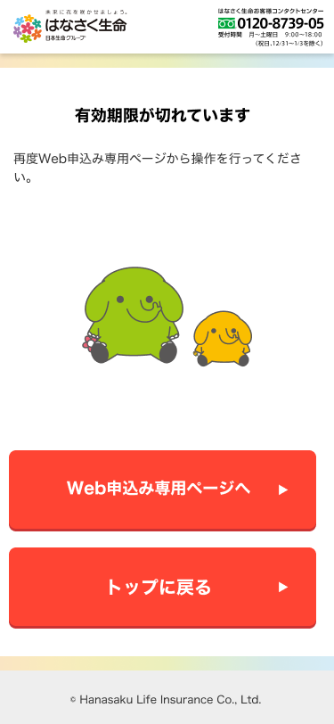
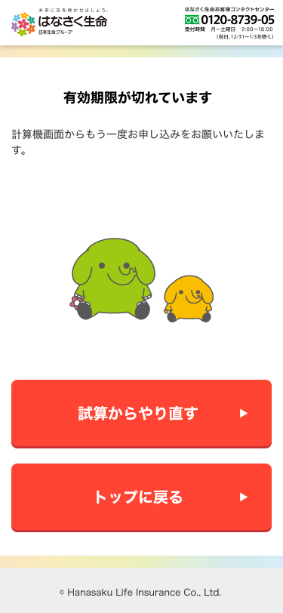

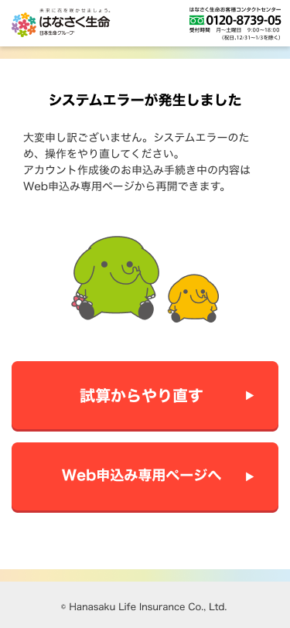
システムエラー画面

システムメンテナンス画面

